상품제안서
무지 기모 바라클라바 | 상품코드: S30027

 |  |  |  |  |  |  | 02-713-8555 | www.synergygift.co.kr
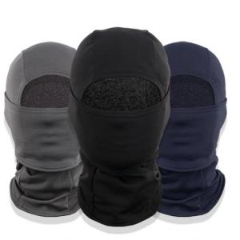

【상세/제작정보】 | <p>실크 인쇄시&nbsp;재포장 비용 개당 100원 추가됩니다.</p>

【인쇄/포장옵션】 | 실크, 스티커 / 재포장비용

【공급단가】 | 수량 | 100~ | 300~ | 500~ | 1,000~ | 3,000~
*VAT별도 | 단가 | 5,260원 | 5,070원 | 4,870원 | 4,680원 | 4,560원

【상품 URL】 | https://www.synergygift.co.kr:443/src/goods_detail.php?gdno=30027

